总览
版本 | 内容 | 时间 | 创建者
V1.0 | 创建文档 | 2025-10-09 | Peanut

一、需求背景
1）提供智能客服的AI触发语料树。

二、流程定位
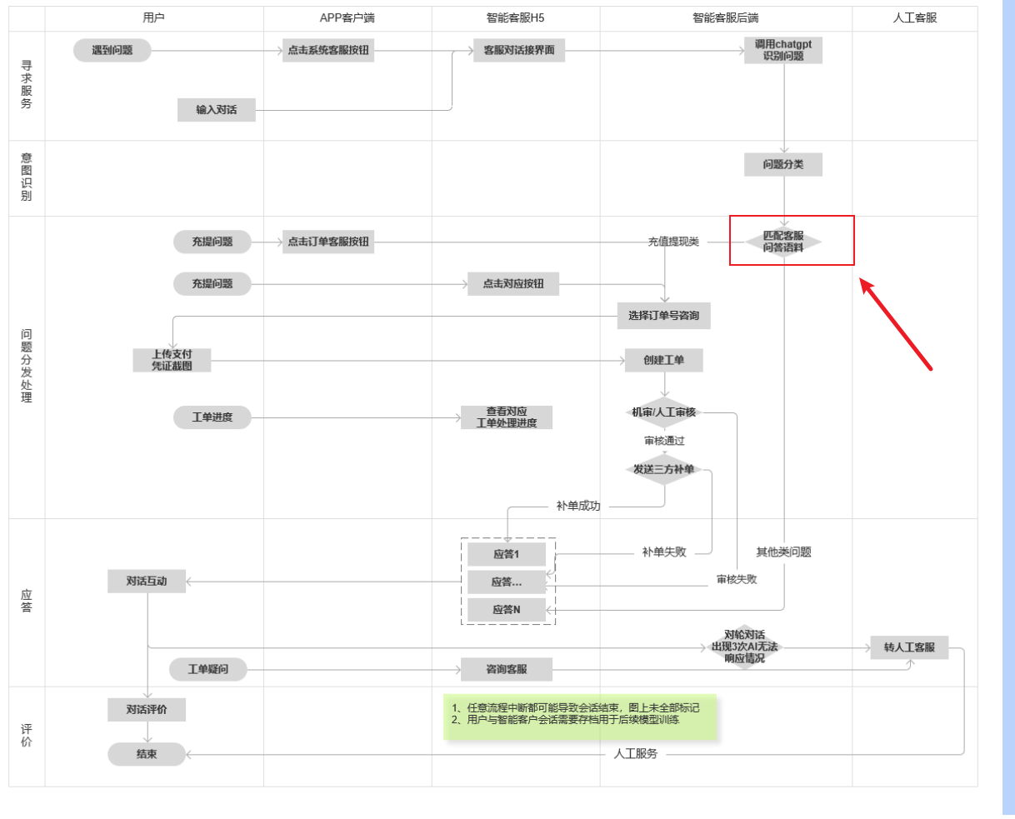

三、语料树逻辑

用户选择问题大类——选择问题子类——触发语料（部分语料存在人工按钮）

